03T
1 | 下载
 | 脱机烧录器软件下载，使用步骤：http://bbs.aimachip.com/forum.php?mod=viewthread&tid=10
2 | 03T
 | 03T资料：链接：https://pan.baidu.com/s/1XPBQO9a8jxJQtTTtXm_vYQ?pwd=12qw 提取码：12qw
3 | 03T和10A区别
 | 03T和10A的功能是一样的，就10A的话 引脚少带插座，03T的引脚多20T 是低功耗的，命令词只能50条
4 | USB烧录
 | USB烧录：因为提前烧录了一个boot，所以与别的烧录相比启动时间慢20ms，，其他的与别的烧录器一样，可以更新模组中的程序 需要用到串口工具连接电源
5 | 文档中心
 | 文档中心http://docs.aimachip.com/zh_CN/latest/
6 | SDK生成
 | SDK生成网址：http://ai.aimachip.com/#/
7 | 语音单片机控制
 | 语音芯片可以接单片机进行串口控制
8 | IO输入输出
 | 通用IO PA25，26，27，PB2，3，6，7
10 | USB烧录回复
 | 这个是USB的烧录指南 是云之声的一个烧录方案，但是烧录不稳定，一般二次开发的话是建议搭配烧录器的
11 | 参数行为规范
 | 参数行为规范：1. action（行为）由英文、下划线“_”和数字组成，必须英文开头，不区分大小写，15个字符内 2.命令词最多支持150条，每条限 2 - 10 个字符 3.回复语总字数不得超过500个字符，支持中文、数字、逗号、句号、问号 4.命令词不能用字母，数字不能填写阿拉伯数字，只能填写中文数字，命令词可以用空格 回复也可以用空格 5.参数设置 可以16进制 要记得加空格 6.如果要调整设备音量，请将action设置为volumeUpUni（增大音量）、volumeDownUni（减小音量）、volumeMaxUni（最大音量）、volumeMidUni（中等音量）、volumeMinUni（最小音量）
12 | 软件下载
 | 离线烧录器软件下载http://docs.aimachip.com/zh_CN/latest/file/wifi_audio.html#id9
13 | 平台网站
 | 平台：http://www.smartpi.cn/#/
14 | 03T二次开发文档
 | 二次开发文档：http://docs.aimachip.com/zh_CN/latest/_images/%E7%A6%BB%E7%BA%BF%E6%96%B9%E6%A1%88%E5%BC%80%E5%8F%91%E6%8C%87%E5%AF%BC%E6%89%8B%E5%86%8C.pdflinux环境，编译工具，Notepad++查看SDK在平台生成的源码
15 | 发货时间
 | 一般是48小时内发出的哈，发出后 晚上10点这样会把单号登记上去，您耐心等待就可以了哟
16 | 定制需求
 | 需求定制：语音命令词是哪些，按键输入是哪个IO口，输出引脚是哪个IO口
17 | 电话
 | 0755-23220940
18 | 地址
 | 广州省深圳市宝安区西乡索佳科技园综合大厦A903小范 13825201783
19 | USB烧录指南
 | USB：烧录指南http://docs.aimachip.com/zh_CN/latest/_images/USB_%E7%83%A7%E5%BD%95%E6%8C%87%E5%8D%97.pdf
20 | 论坛讨论网址
 | 论坛讨论网址：http://bbs.aimachip.com/
21 | IIS
 | I2S(Inter—IC Sound)总线, 又称集成电路内置音频总线，是飞利浦公司为数字音频设备之间的音频数据传输而制定的一种总线标准。
22 | 平台提问网址
 | 提问网址：http://bbs.aimachip.com/
23 | 开票资料
 | 开票资料公司名称 ：纳税人识别号：地址、电话：
24 | 发票信息
 | 公司名称发票信息税号地址电话开户行对公账号
25 | 好评
 | 感谢您对小店的支持，收到货后有什么问题请及时联系我，如果对我们的宝贝满意，请给好评哟
26 | 添加V信
 | 为了保持后续及时沟通可以添加我们的企业Wei姓（13825201783) 有问题可以及时提问
27 | 关联
 | 03T需要焊接，如果只是测试语音识别灵敏度的可以购买10A：https://item.taobao.com/item.htm?id=632809949869
28 | 开发费用
 | 开发费用是500的，订单5K的话 可以免开发费用或者后续下1K以上 返还部分开发费用
29 | 烧录器失败
 | 如烧录失败，请检查： ① 开发板是否供电 ② 开发板SW Debug接口是否接好 ③ SW线是否按照要求反接，确认后请回到步骤1重新短接上电，重新进入烧录模式 ④ 其他错误，请按照烧录界面提示信息排查问题
30 | 代烧
 | 这个烧录完后还要调试的，建议您自己搭配一个烧录器自己进行调试方便 我这边可以给您烧录一次，但是没有调试的话也很难确定效果
31 | 串口测试
 | 串口测试：恩，最好是用专用的烧录器，现在也有一个串口烧录的方式，你也可以测试一下，现在我这边烧录也可以，稳定烧录的话 烧录器是最好的
32 | 编译
 | 在ubuntu下搭建好编译环境，然后在Sdk中运行.build.sh文件编译
33 | 模块区别
 | 一个要用烧录器烧录平台生成的SDK一个是用串口工具烧录平台的SDK
34 | 定制
 | 平台上面可以自定义，命令词，唤醒词，回复语
35 | 噪音的
 | 语音识别当然会受环境影响，单麦的产品主要用于低成本的制作方案，如果想要更精准降噪更好的方案，就要考虑双麦了
36 | 地址2
 | 广州省深圳市宝安区西乡索佳科技园综合楼903 唐小姐 13265817023
37 | 模块的区别
 | 纯模块需要用烧录器烧录（自定义唤醒词，命令词，回复语的固件）支持串口烧录的模块{（可以用串口工具烧录）自定义唤醒词，命令词，回复语的固件}
38 | 烧录失败
 | 烧录失败，请检查：1.烧录器是否亮红灯，亮红灯检查下接线，重新拔插一下烧录器2.烧录器接线和模块接线是否对上了3.电源电压是否稳定，操作步骤是否正确
39 | 串口工具
 | 1.检查接线，B6接TX，B7接RX ;B2接RX ，B3 接TX 串口只能选择一组用2.检查波特率 是否对应3.串口工具点击HEX显示4.端口要对应，打开串口
40 | 售后问题
 | 售后问题请添加企业Wei姓13825201783
41 | 电子票
 | 100以上可以开电子票，一个月开一次 需要等待才行
42 | 烧录器区别1
 | 200那个调试方便88那个批量烧录方便USB转TTL，价格便宜
43 | 座机电话
 | 电话：0755-23220940
44 | 样品
 | 直接拍下收货评价后返1个模块的价格
45 | 烧录区别
 | 用串口烧录是给DIY玩家和爱好者提供的便捷而已，做产品批产是都用烧录器烧录，或直接出货给你烧录好的
46 | 咪头
 | 一般灵敏度-26~-32db，信噪比65db
47 | 高压
 | 模块的电源电压是5V的，IO输出是3.3V的要控制高压的 要接三极管继电器这些
48 | VMware
 | 虚拟机：链接：https://pan.baidu.com/s/1TyCKF7w7Ao81K6jpQ2CfTg 提取码：1472
49 | 环境
 | 镜像：链接：https://pan.baidu.com/s/1GZSHVMJCpbQudDoiBEdRYg 提取码：zl70 虚拟机：链接：https://pan.baidu.com/s/1njzEoSQ_A08pwyY2bBUYtA 提取码：74he
50 | 03T贵司的语音芯片是否同时支持口头和线控板按键两种指令？
 | 可以的，按键需要二次开发的
51 | 03T需要其他继电器配合吗
 | 不需要
52 | 可以单片机吗
 | 需要二次开发
53 | 串口烧录用哪个口
 | B6B7口烧录
54 | 无法回复自己设定的回复语？
 | 要烧录flash，要改代码
55 | 这个能自己录入唤醒词和播放自己的录音吗
 | 不能
56 | 小智这个称呼可以改吗
 | 可以，可以看资料操作
57 | 20和30的区别？
 | 灵敏度识别距离 03T好一些 03T的功耗60MA，命令词150条 可以自定义回复语，命令词 20T 是5.5MA的，命令词只能50条 默认回复语固定是好的 不懂开发 改不了回复语
58 | 平台生成SDK生成超时怎么办
 | <http://bbs.aimachip.com/forum.php?mod=viewthread&tid=2&extra=> 1. action（行为）由英文、下划线“_”和数字组成，必须英文开头，不区分大小写，15个字符内 2.命令词最多支持150条，每条限 2 - 10 个字符 3.回复语总字数不得超过500个字符，支持中文、数字、逗号、句号、问号 4.命令词不能用字母，数字不能填写阿拉伯数字，只能填写中文数字，命令词可以用空格 回复也可以用空格 5.参数设置 可以16进制 要记得加空格 6.如果要调整设备音量，请将action设置为volumeUpUni（增大音量）、volumeDownUni（减小音量）、 volumeMaxUni（最大音量）、volumeMidUni（中等音量）、volumeMinUni（最小音量）
59 | 各类烧录器的区别
 | 调试器：便于开发调试，需要连接电脑烧录固件，占用B0,B1则无法烧录 脱机烧录器：便于批量烧录，第一步要把固件烧录进烧录器，第二步可以不用电脑，通过通断电烧录进模块 串口烧录：需要找一个稳定的电源，连接B6,B7,GND，连接电脑烧录（要选择支持串口烧录的模块）
60 | 10a跟03t。 io口分别多少个
 | 03T和10A的功能是一样的，就10A的话 引脚少带插座，03T的引脚多 20T 是低功耗的，命令词只能50条 03T：通用IO PA25，26，27，PB2，3，6，7 10A：B6是RX ,B7是TX
61 | 03T有固件吗
 | 有的
62 | 03T有开机播报声音吗 默认固件
 | 有的
63 | 03T开发环境是哪个软件
 | linux环境
64 | 03T能接上两个按键实现硬件的调光吗
 | 支持烧录，支持2路PWM设置,需要二次开发
65 | 03T能接上esp8266用手机控制亮灯吗
 | 不能，这个是离线的
66 | 其他规格的咪头推荐
 | 一般灵敏度-26~-32db，信噪比65db
67 | 03Tpwm可以设置默认占空比吗
 | 支持串口协议
68 | 62B开发板能直接跟windons usb链接吗
 | 二次开发需要linux环境，烧录Windows就行
69 | 语音识别 连接电脑 转文本可以么
 | 不能
70 | CH340驱动是哪个
 | CH340驱动：https://pan.baidu.com/s/1GxNrTf0jBPxh01xBuX1UvA#list/path=%2Fsharelink1900861665-275007508936207%2FUSB%E8%BD%ACTTL%20USB%E8%BD%AC%E4%B8%B2%E5%8F%A3%E4%B8%8B%E8%BD%BD%E7%BA%BFCH340G%E6%A8%A1%E5%9D%97RS232%E5%8D%87%E7%BA%A7%E6%9D%BF%E5%88%B7%E6%9C%BA%E6%9D%BF%E7%BA%BFPL2303&parentPath=%2Fsharelink1900861665-275007508936207 密码scmf
71 | 语音+通过条件=执行。。 通过条件没这个功能吗？
 | 这个是输入的功能，通过条件是用来判断是否符合这个条件
72 | 这个模块的开发平台是哪个
 | linux
73 | 烧录器亮了红灯吗
 | 拔插，或者可能是接反了
74 | 手机充电器直接供电吗
 | 可以的
75 | 可以粤语吗
 | 要二次开发
76 | 能带多大的灯
 | 5V
77 | 03T这款是用市电还是直流电
 | 直流电
78 | 串口烧录烧录不进去
 | 串口烧录烧录不进去 1.检查电源是否是单独5V供电 2.B6,B7，GND接线是否正确 3.要点击烧录后，然后再给模块供电 4.杀毒软件关掉 5.路径不要中文 5.以上都不行，需要排查一下杜邦线，串口工具，更换电脑系统
79 | 摄影头多少像素的？
 | 30W
80 | 03t引脚怎么定义串口数据
 | 支持串口协议，通用IO 2,3,6,7是串口 ;pin脚配置功能那可以选择UART 命令词那里的控制详情 可以选择UART 自定义串口参数 16进制
81 | 03T这个支持双声道吗？
 | 不支持的，是单声道
82 | 喇叭是多大规格的
 | 4欧0.5W的
83 | 串口的固件是哪个
 | 文件第二个是串口的
84 | 唤醒没有声音是什么情况
 | A28高电平了
85 | 一条指令 按顺序变亮度可以实现吗
 | 二次开发
86 | 记忆功能
 | 操作步骤有两部，第一步 生成SDK 第二步 编译固件 点击添加 然后再生成 的固件 才有记忆功能
87 | 03T输出控制功率为多少？
 | 60MA功耗
88 | 03T的微波雷达和wifi会对语音识别产生影响吗
 | 不影响
89 | 03T的语音识别效果不好可能是什么原因造成的
 | 普通话，识别距离1-5米，咪头灵敏度-26DB的 会好一些，模块的位置设计 咪头是否裸露在外面
90 | 03T多少个iO
 | 通用IO PA25，26，27，PB2，3，6，7
91 | 取消打印输出
 | linux 环境 要编译
92 | 03T免唤醒词
 | 免唤醒只能支持10条
93 | 5v的单片机可以直接匹配03T是吗？
 | 是的
94 | 03T开机默认音量大小可以记忆吗
 | 需要修改源码
95 | 唤醒词可以修改吗
 | 可以的
96 | 就烧录了一半就不动了，然后喇叭就没声音
 | 焊接有问题，或者供电不稳定
97 | 我想语音的时候它通过串口发送信息给8266，用来控制8266单片机工作，有没有什么方案？
 | 可以在平台上设置串口数据，支持串口协议
98 | 命令的时候它能发信息到串口
 | 可以的
99 | 声音的调大调小 设置sdk的时候怎么操作？
 | 行为参数 第六条
100 | 遥控升降可以做声音控制吗
 | 不支持
101 | 这个智能芯片。输出的语音信号是ab类的还是D类的？
 | AB
102 | 是不是只支持模拟量输入，能不能通过IO口输入
 | 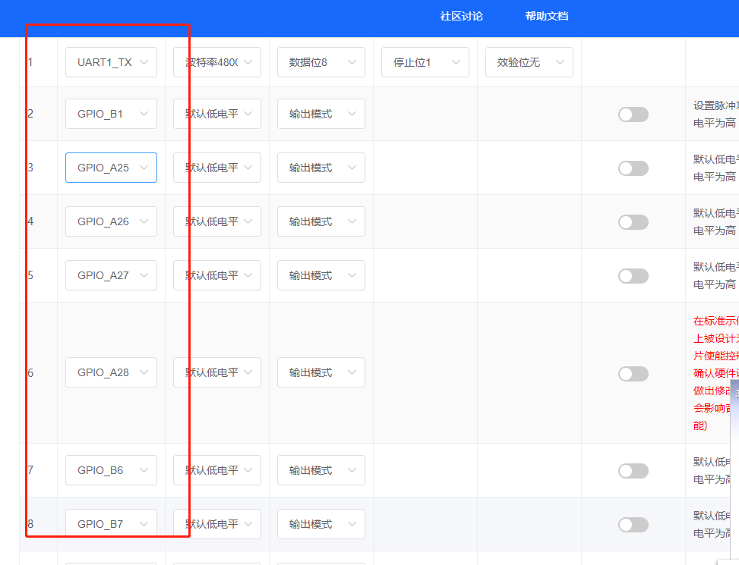 自定义选择的
103 | 原始小智精灵SDK怎么设置的
 | 查看资料中的这示例
104 | 离线模块可以自己定义语音交互内容吗？我不需要控制，只需要语音内容交互。最大可以支持多少条内容交互？（自定义命令词）
 | 150条
105 | 自定义命令词可以直接在设备上通过类似OTA的形式烧录进去吗
 | 不支持
106 | 我该如何设置他的那些接口信息
 | 平台：http://www.smartpi.cn/#/
107 | B1、B0是干什么的
 | 调试器的烧录口
108 | 发热是正常的吗
 | 30-45度发热是正常的

